Formulario 230
DIRECCIÓN DE GESTIÓN ESTRATÉGICA Y DE ANALÍTICA
SUBDIRECCIÓN DE ESTUDIOS ECONÓMICOS
IMPUESTO MÍNIMO ALTERNATIVO SIMPLE (IMAS) PARA EMPLEADOS
AÑO GRAVABLE 2016 - FORMULARIO 230
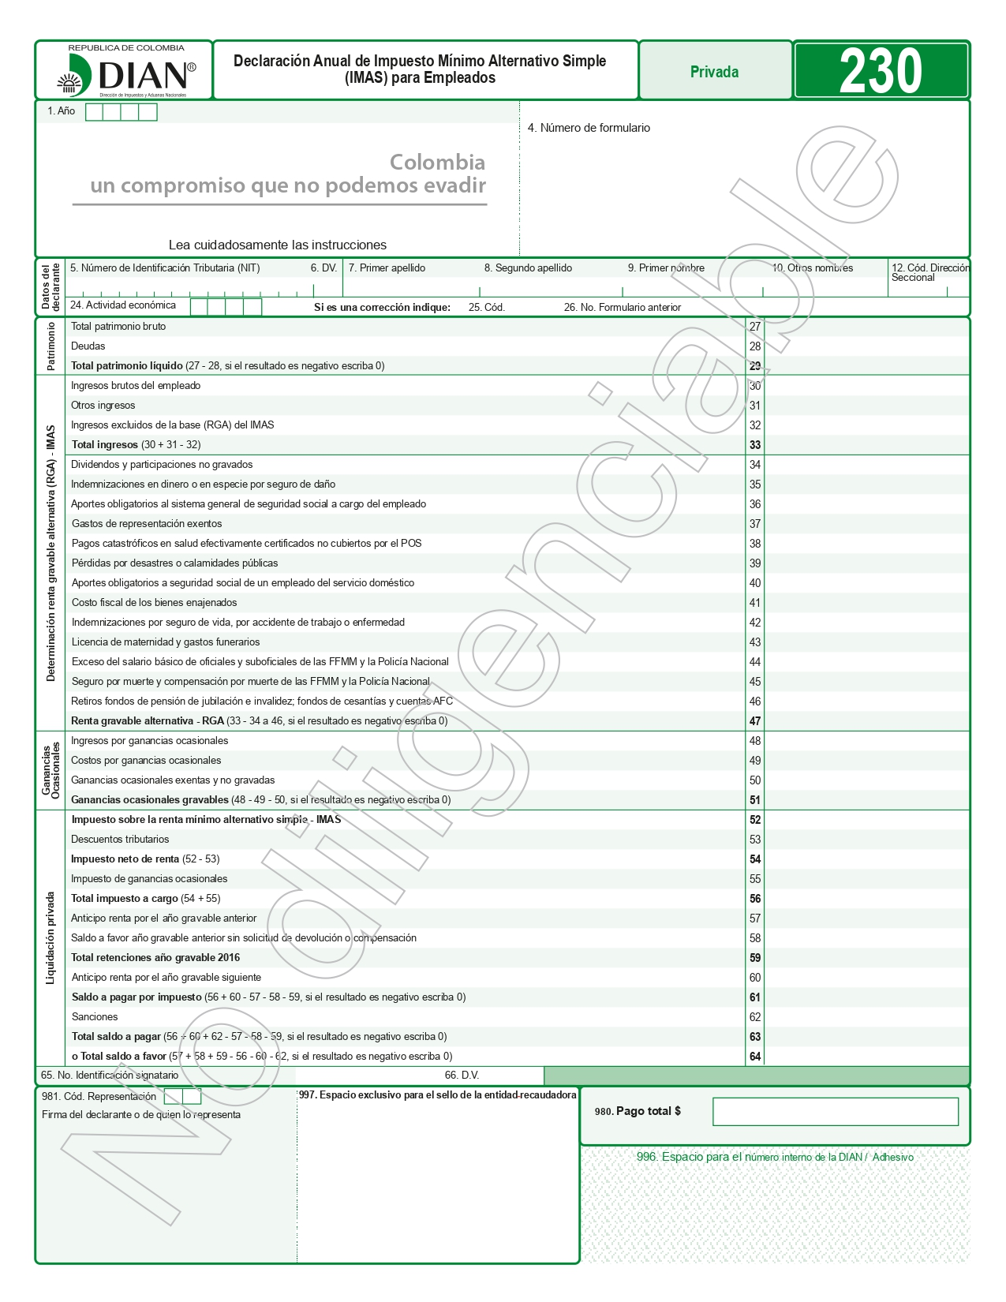

Fuente: DIAN. Disponible en https://www.dian.gov.co/atencionciudadano/formulariosinstructivos/Formularios/2017/Formulario_230_2017.pdf

